Лист 1
Прайс-лист
МИР ПРЯЖИ

В валюте: руб. (курс 1).
Цены указаны на 07.08.2020

№ | Номенклатура/ Характеристика номенклатуры | Описание | Изображение | Артикул | Цена | Ед. | Остаток | Ссылка на сайт
 | Кольцо для ключей с карабином, 30мм/35х23мм/20х9мм, 1шт, цв.бронза | Кольцо для ключей с карабином, 30мм/35х23мм/20х9мм, 1шт, цв.бронза | 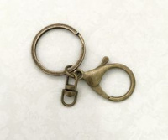 | 25637 | 28.40 |  |  | Изображение
 | Кольцо для ключей с карабином, 30мм/35х23мм/20х9мм, 1шт, цв.бронза |  |  |  | 28.40 | шт | 9 | Изображение
 | Кольцо для ключей с карабином, 30мм/35х23мм/20х9мм, 1шт, цв.золото | Кольцо для ключей с карабином, 30мм/35х23мм/20х9мм, 1шт, цв.золото | 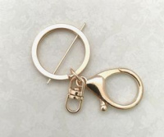 | 25638 | 28.40 |  |  | Изображение
 | Кольцо для ключей с карабином, 30мм/35х23мм/20х9мм, 1шт, цв.золото |  |  |  | 28.40 | шт | 8 | Изображение
 | Кольцо для ключей с карабином, 30мм/35х23мм/20х9мм, 1шт, цв.никель | Кольцо для ключей с карабином, 30мм/35х23мм/20х9мм, 1шт, цв.никель | 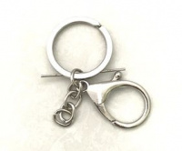 | 25639 | 28.40 |  |  | Изображение
 | Кольцо для ключей с карабином, 30мм/35х23мм/20х9мм, 1шт, цв.никель |  |  |  | 28.40 | шт | 7 | Изображение
 | Коннектор круглый, античная бронза, упак.10 шт. | Коннектор круглый, античная бронза, упак.10 шт. |  | КК-10 | 40.00 |  |  | Изображение
 | Коннектор круглый, античная бронза, упак.10 шт. |  |  |  | 40.00 | упак | 13 | Изображение
 | Коннектор ромб, античная бронза, упак.10 шт. | Коннектор ромб, античная бронза, упак.10 шт. |  | КР-10 | 20.00 |  |  | Изображение
 | Коннектор ромб, античная бронза, упак.10 шт. |  |  |  | 20.00 | упак | 13 | Изображение
 | Основа для кольца металлическая на 6, d=16 мм | Основа для кольца металлическая на 6, d=16 мм | 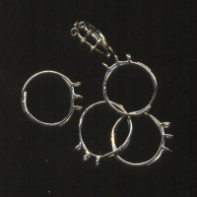 | БА000000581 | 81.49 |  |  | Изображение
 | Основа для кольца металлическая на 6, d=16 мм |  |  |  | 81.49 | упак | 3 | Изображение
 | Основа для кольца металлическая на 8, d=18 мм | Основа для кольца металлическая на 8, d=18 мм | 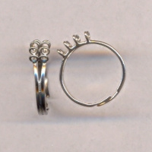 | УТ000003798 | 64.37 |  |  | Изображение
 | Основа для кольца металлическая на 8, d=18 мм |  |  |  | 64.37 | упак | 7 | Изображение
 | Основа для кольца металлическая на 9, d=18 мм | Основа для кольца металлическая на 9, d=18 мм | 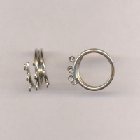 | УТ000000706 | 64.37 |  |  | Изображение
 | Основа для кольца металлическая на 9, d=18 мм |  |  |  | 64.37 | упак | 1 | Изображение
 | Основа для кольца металлическая, d=12 мм, бронзовый | Основа для кольца металлическая, d=12 мм, бронзовый | 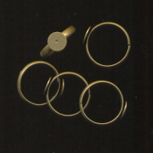 | БА000000213 | 33.43 |  |  | Изображение
 | Основа для кольца металлическая, d=12 мм, бронзовый |  |  |  | 33.43 | упак | 1 | Изображение
 | Основа для кольца металлическая, d=17 мм, золотой | Основа для кольца металлическая, d=17 мм, золотой | 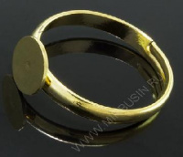 | БА000001324 | 33.50 |  |  | Изображение
 | Основа для кольца металлическая, d=17 мм, золотой |  |  |  | 33.50 | упак | 2 | Изображение
 | Основа под браслет детский, D=3 мм, L=165 мм | Основа под браслет детский, D=3 мм, L=165 мм, черный | 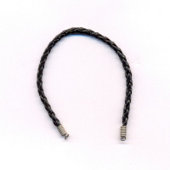 | УТ000006236 | 18.51 |  |  | Изображение
 | Основа под браслет детский, D=3 мм, L=165 мм |  |  |  | 18.51 | шт | 5 | Изображение
 | Основа под браслет детский, D=3 мм, L=165 мм | Основа под браслет детский, D=3 мм, L=165 мм | 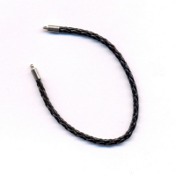 | УТ000006237 | 23.47 |  |  | Изображение
 | Основа под браслет детский, D=3 мм, L=165 мм |  |  |  | 23.47 | шт | 24 | Изображение
 | Основа под брошь металлическая, d=20 мм, платиновый | Основа под брошь металлическая, d=20 мм, платиновый | 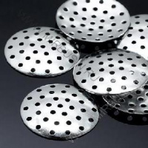 | УТ0010193 | 64.23 |  |  | Изображение
 | Основа под брошь металлическая, d=20 мм, платиновый |  |  |  | 64.23 | упак | 1 | Изображение
 | Подвеска "Torioni" 13х60мм | Подвеска "Torioni" 13х60мм | 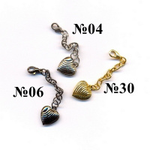 | PT016 | 15.00 |  |  | Изображение
 | Подвеска "Torioni" 13х60мм (№30 золото) |  | 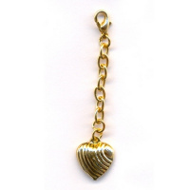 |  | 15.00 | шт | 1 | Изображение
 | Фиксаторы кольцевые (кримпы) стальные 1,3 мм , золото | Фиксаторы кольцевые (кримпы) стальные 1,3 мм , золото | 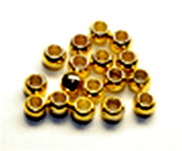 | JFCOG-1Z | 1830.48 |  |  | Изображение
 | Фиксаторы кольцевые (кримпы) стальные 1,3 мм , золото |  |  |  | 1830.48 | упак | 3 | Изображение
 | Фиксаторы кольцевые (кримпы) стальные 1,3 мм , серебро | Фиксаторы кольцевые (кримпы) стальные 1,3 мм , серебро |  | JFCOS-1Z | 1830.48 |  |  | Изображение
 | Фиксаторы кольцевые (кримпы) стальные 1,3 мм , серебро |  |  |  | 1830.48 | упак | 8 | Изображение
 | Фиксаторы кольцевые (кримпы) стальные 2,0 мм , золото | Фиксаторы кольцевые (кримпы) стальные 2,0 мм , золото |  | JFC1G-1Z | 1019.64 |  |  | Изображение
 | Фиксаторы кольцевые (кримпы) стальные 2,0 мм , золото |  |  |  | 1019.64 | упак | 10 | Изображение
 | Фиксаторы кольцевые (кримпы) стальные 2,0 мм , серебро | Фиксаторы кольцевые (кримпы) стальные 2,0 мм , серебро |  | JFC1S-1Z | 1019.64 |  |  | Изображение
 | Фиксаторы кольцевые (кримпы) стальные 2,0 мм , серебро |  |  |  | 1019.64 | упак | 9 | Изображение
 | Фиксаторы кольцевые (кримпы) стальные 2,5 мм , золото | Фиксаторы кольцевые (кримпы) стальные 2,5 мм , золото |  | JFC2G-1Z | 448.63 |  |  | Изображение
 | Фиксаторы кольцевые (кримпы) стальные 2,5 мм , золото |  |  |  | 448.63 | упак | 9 | Изображение
 | Фиксаторы кольцевые (кримпы) стальные 2,5 мм , серебро | Фиксаторы кольцевые (кримпы) стальные 2,5 мм , серебро |  | JFC2S-1Z | 448.63 |  |  | Изображение
 | Фиксаторы кольцевые (кримпы) стальные 2,5 мм , серебро |  |  |  | 448.63 | упак | 8 | Изображение
 | Фиксаторы кольцевые (кримпы) стальные 3,0 мм , золото | Фиксаторы кольцевые (кримпы) стальные 3,0 мм , золото |  | JFC3G-1Z | 472.99 |  |  | Изображение
 | Фиксаторы кольцевые (кримпы) стальные 3,0 мм , золото |  |  |  | 472.99 | упак | 10 | Изображение
 | Фиксаторы кольцевые (кримпы) стальные 3,0 мм , серебро | Фиксаторы кольцевые (кримпы) стальные 3,0 мм , серебро |  | JFC3S-1Z | 472.99 |  |  | Изображение
 | Фиксаторы кольцевые (кримпы) стальные 3,0 мм , серебро |  |  |  | 472.99 | упак | 9 | Изображение
 | Фиксаторы цилиндрические (кримпы) стальные 1,3 мм , серебро | Фиксаторы цилиндрические (кримпы) стальные 1,3 мм , серебро |  | JFCT1S-1Z | 2997.15 |  |  | Изображение
 | Фиксаторы цилиндрические (кримпы) стальные 1,3 мм , серебро |  |  |  | 2997.15 | упак | 10 | Изображение
 | Фиксаторы цилиндрические (кримпы) стальные 1,8 мм , серебро | Фиксаторы цилиндрические (кримпы) стальные 1,8 мм , серебро |  | JFCT2S-1Z | 1001.08 |  |  | Изображение
 | Фиксаторы цилиндрические (кримпы) стальные 1,8 мм , серебро |  |  |  | 1001.08 | упак | 10 | Изображение
 | Фиксаторы цилиндрические (кримпы) стальные 2,0 мм , серебро | Фиксаторы цилиндрические (кримпы) стальные 2,0 мм , серебро |  | JFCT3S-1Z | 862.46 |  |  | Изображение
 | Фиксаторы цилиндрические (кримпы) стальные 2,0 мм , серебро |  |  |  | 862.46 | упак | 10 | Изображение
 | Фиксаторы цилиндрические (кримпы) стальные 2,5 мм , серебро | Фиксаторы цилиндрические (кримпы) стальные 2,5 мм , серебро |  | JFCT4S-1Z | 831.72 |  |  | Изображение
 | Фиксаторы цилиндрические (кримпы) стальные 2,5 мм , серебро |  |  |  | 831.72 | упак | 9 | Изображение
 | Фиксаторы цилиндрические (кримпы) стальные 1,3 мм , золото | Фиксаторы цилиндрические (кримпы) стальные 1,3 мм , золото |  | JFCT1G-1Z | 2997.15 |  |  | Изображение
 | Фиксаторы цилиндрические (кримпы) стальные 1,3 мм , золото |  |  |  | 2997.15 | упак | 5 | Изображение
 | Фиксаторы цилиндрические (кримпы) стальные 1,8 мм , золото | Фиксаторы цилиндрические (кримпы) стальные 1,8 мм , золото |  | JFCT2G-1Z | 1001.08 |  |  | Изображение
 | Фиксаторы цилиндрические (кримпы) стальные 1,8 мм , золото |  |  |  | 1001.08 | упак | 9 | Изображение
 | Фиксаторы цилиндрические (кримпы) стальные 2,0 мм , золото | Фиксаторы цилиндрические (кримпы) стальные 2,0 мм , золото |  | JFCT3G-1Z | 892.20 |  |  | Изображение
 | Фиксаторы цилиндрические (кримпы) стальные 2,0 мм , золото |  |  |  | 892.20 | упак | 8.7 | Изображение
 | Фиксаторы цилиндрические (кримпы) стальные 2,5 мм , золото | Фиксаторы цилиндрические (кримпы) стальные 2,5 мм , золото |  | JFCT4G-1Z | 831.72 |  |  | Изображение
 | Фиксаторы цилиндрические (кримпы) стальные 2,5 мм , золото |  |  |  | 831.72 | упак | 10 | Изображение
 | Цепь алюминиевая К18601 5,4х4,4, 10м. | Цепь алюминиевая К18601 5,4х4,4, 10м. | 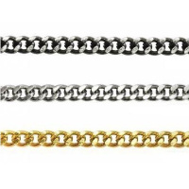 | 7700958 | 336.50 |  |  | Изображение
 | Цепь алюминиевая К18601 5,4х4,4, 10м. (никель) |  |  |  | 336.50 | шт | 1 | Изображение
 | Швензы металлические, Чехия | Швензы металлические, Чехия | 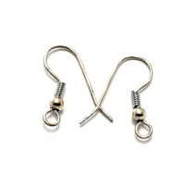 |  | 460.00 |  |  | Изображение
 | Швензы металлические, Чехия (142 шт.) |  |  |  | 460.00 | упак | 6 | Изображение

